Worksheet
GRAFICOS AEREOS
Clientes Villatours

2019-07-01 - 2019-07-31
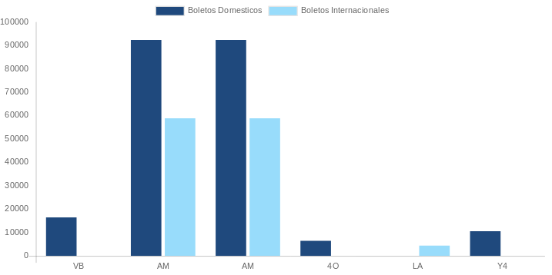

AEROLINEA | CANT | TARIFA/Pesos | %Part
AEROMEXICO | 30 | 95,749 | 32.14%
INTERJET - ABC AEROLINEAS,S.A. DE C.V. | 6 | 12,380 | 4.16%
LINK CONEXION AEREA, S.A. DE C.V. | 2 | 6,776 | 2.27%
Total BOLETOS DOMESTICOS | 38 | 114,905 | 38.57%

AEROMEXICO | 5 | 79,121 | 26.56%
AEROVIAS DEL CONTINENTE AMERICANO, S.A. AVIANCA | 2 | 37,661 | 12.64%
COPA | 1 | 15,503 | 5.20%
DELTA AIRLINES | 3 | 107,563 | 36.10%
IBERIA | -1 | -67,846 | -22.77%
UNITED AIRLINES | 1 | 11,022 | 3.70%
Total BOLETOS INTERNACIONALES | 11 | 183,024 | 61.43%
Total general | 49 | 297,929 | 100%
El consumo es la tarifa antes de impuestos de iva y tua.
El consumo es de tarifa de servicios de vuelos.(No cargos por cambios y revisados)
Cantidades en Pesos Mexicanos

